加盟校一覧の見方
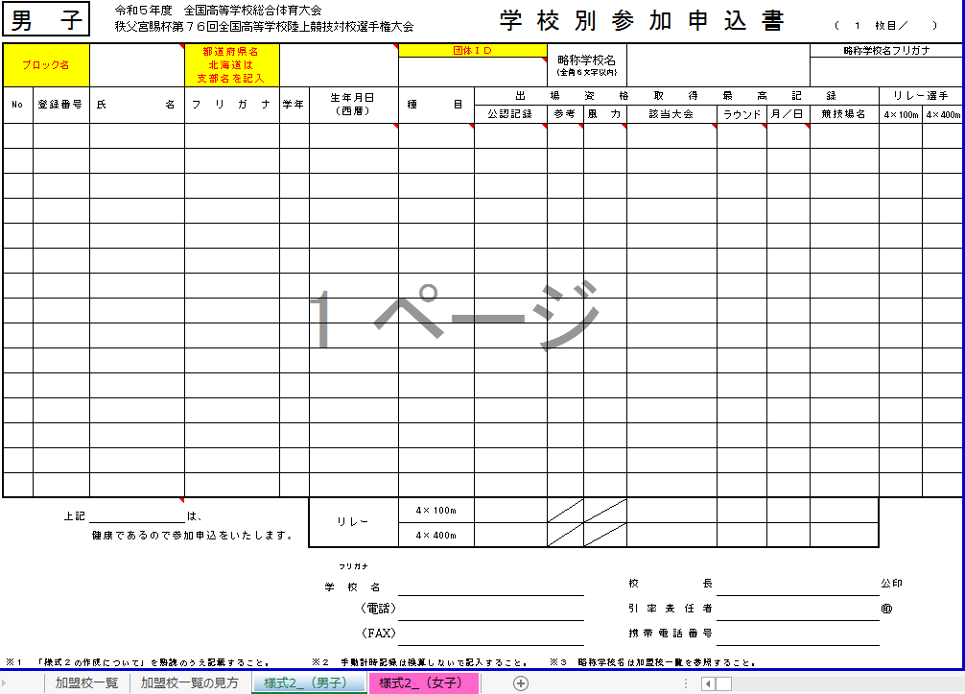
加盟校一覧の見方

参加申込に際し、各高校の略称名ならびに略称名フリガナを確認してください。詳しい手順は、この表を見てください。まずは、シートの「加盟校一覧」を選択してください。

「加盟校一覧」に各都道府県の学校があるか確認してください。

※もしもない場合は、以下の申し込み先に連絡してください。
申し込み先：令和５年度全国高校総体 札幌市実行委員会 陸上競技担当
電話番号 011-211-3970

①
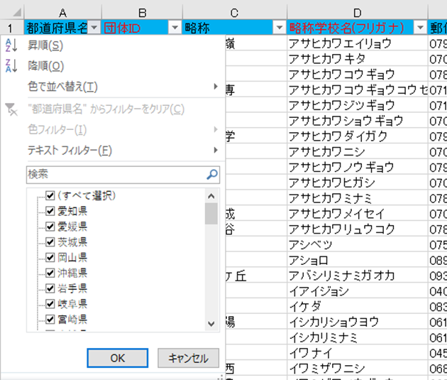
 | ① | 都道府県名の横にある ▼ をクリックしてください。 |  | 略称学校名フリガナによっては画像の差し替えあり
 | ② | （すべて選択）をクリックしてください。すると☑がすべて消えます。
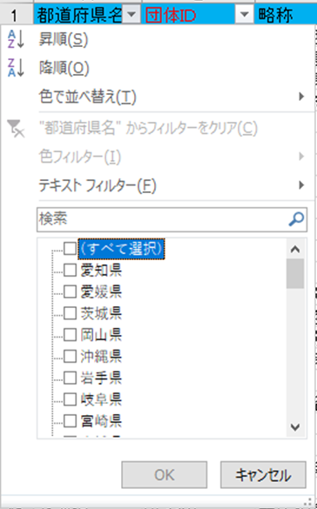

②

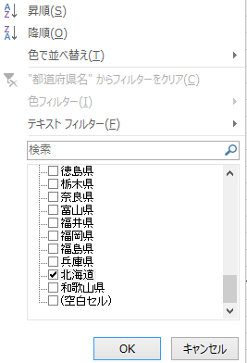

 |  | ③ | 自分の所属するチームの都道府県に☑をいれ
 |  |  | ボタンを押す。

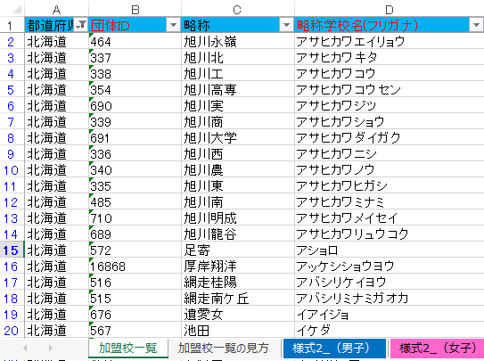
 |  | ④ | [加盟校一覧]のシートを確認して[様式２]の団体ＩＤ欄に
 |  |  | 入力してください。また、略称学校名・略称フリガナも確認してください。
 |  |  |  | 学校コードが団体ＩＤに変更によっては画像の差し替えあり

③

様式2_（男子）
 |  |  |  |  |  |  |  |  |  |  |  |  |  |  | （様式 ２）
 | 男 子 |  | 令和５年度 全国高等学校総合体育大会 |  |  |  |  | 学 校 別 参 加 申 込 書
 |  |  | 秩父宮賜杯第７６回全国高等学校陸上競技対校選手権大会 |  |  |  |  |  |  |  |  |  |  | （ １ 枚目／ ）

 | ブロック名 |  |  | 都道府県名 北海道は 支部名を記入 |  |  | 団体ＩＤ |  | 略称学校名 （全角６文字以内） |  |  |  |  | 略称学校名フリガナ

 | No | 登録番号 | 氏 名 | フ リ ガ ナ | 学年 | 生年月日 （西暦） | 種 目 | 出 場 資 格 取 得 最 高 記 録 |  |  |  |  |  |  | リレー選手
 |  |  |  |  |  |  |  | 公認記録 | 参考 | 風 力 | 該当大会 | ラウンド | 月／日 | 競技場名 | 4×100m | 4×400m
1
2
3
4
5
6
7
8
19
9
10
11
12
13
14
15
 |  | 上記 |  | は、 |  | リレー | 4×100m
 |  |  | 健康であるので参加申込をいたします。 |  |  |  | 4×400m
 |  |  |  |  |  | フリガナ
 |  |  |  |  |  | 学 校 名 |  |  |  |  | 校長 |  |  |  | 公印
 |  |  |  |  |  | （電話） |  |  |  |  | 引率責任者 |  |  |  | ㊞
 |  |  |  |  |  | （FAX） |  |  |  |  | 携帯電話番号

 | ※１ 「様式２の作成について」を熟読のうえ記載すること。 |  |  |  |  | ※２ 手動計時記録は換算しないで記入すること。 |  |  | ※３ 略称学校名は加盟校一覧を参照すること。
 |  |  |  |  |  |  |  |  |  |  |  |  |  |  | （様式 ２）
 | 男 子 |  | 令和５年度 全国高等学校総合体育大会 |  |  |  |  | 学 校 別 参 加 申 込 書
 |  |  | 秩父宮賜杯第７６回全国高等学校陸上競技対校選手権大会 |  |  |  |  |  |  |  |  |  |  | （ ２ 枚目／ ）

 | ブロック名 |  | 0 | 都道府県名 北海道は 支部名を記入 | 0 |  | 団体ＩＤ |  | 略称学校名 （全角６文字以内） |  |  |  |  | 略称学校名フリガナ
 |  |  |  |  |  |  | 0
 | No | 登録番号 | 氏 名 | フ リ ガ ナ | 学年 | 生年月日 （西暦） | 種 目 | 出 場 資 格 取 得 最 高 記 録 |  |  |  |  |  |  | リレー選手
 |  |  |  |  |  |  |  | 公認記録 | 参考 | 風 力 | 該当大会 | ラウンド | 月／日 | 競技場名 | 4×100m | 4×400m
16
17
18
19
20
21
22
23
19
24
25
26
27
28
29
30
 |  | 上記 |  | は、 |  | リレー | 4×100m
 |  |  | 健康であるので参加申込をいたします。 |  |  |  | 4×400m
 |  |  |  |  |  | フリガナ | 0
 |  |  |  |  |  | 学 校 名 | 0 |  |  |  | 校長 | 0 |  |  | 公印
 |  |  |  |  |  | （電話） | 0 |  |  |  | 引率責任者 | 0 |  |  | ㊞
 |  |  |  |  |  | （FAX） | 0 |  |  |  | 携帯電話番号 | 0

 | ※１ 「様式２の作成について」を熟読のうえ記載すること。 |  |  |  |  | ※２ 手動計時記録は換算しないで記入すること。 |  |  | ※３ 略称学校名は加盟校一覧を参照すること。
 |  |  |  |  |  |  |  |  |  |  |  |  |  |  | （様式 ２）
 | 男 子 |  | 令和５年度 全国高等学校総合体育大会 |  |  |  |  | 学 校 別 参 加 申 込 書
 |  |  | 秩父宮賜杯第７６回全国高等学校陸上競技対校選手権大会 |  |  |  |  |  |  |  |  |  |  | （ ３ 枚目／ ）

 | ブロック名 |  | 0 | 都道府県名 北海道は 支部名を記入 | 0 |  | 団体ＩＤ |  | 略称学校名 （全角６文字以内） |  |  |  |  | 略称学校名フリガナ
 |  |  |  |  |  |  | 0
 | No | 登録番号 | 氏 名 | フ リ ガ ナ | 学年 | 生年月日 （西暦） | 種 目 | 出 場 資 格 取 得 最 高 記 録 |  |  |  |  |  |  | リレー選手
 |  |  |  |  |  |  |  | 公認記録 | 参考 | 風 力 | 該当大会 | ラウンド | 月／日 | 競技場名 | 4×100m | 4×400m
31
32
33
34
35
36
37
38
19
39
40
41
42
43
44
45
 |  | 上記 |  | は、 |  | リレー | 4×100m
 |  |  | 健康であるので参加申込をいたします。 |  |  |  | 4×400m
 |  |  |  |  |  | フリガナ | 0
 |  |  |  |  |  | 学 校 名 | 0 |  |  |  | 校長 | 0 |  |  | 公印
 |  |  |  |  |  | （電話） | 0 |  |  |  | 引率責任者 | 0 |  |  | ㊞
 |  |  |  |  |  | （FAX） | 0 |  |  |  | 携帯電話番号 | 0

 | ※１ 「様式２の作成について」を熟読のうえ記載すること。 |  |  |  |  | ※２ 手動計時記録は換算しないで記入すること。 |  |  | ※３ 略称学校名は加盟校一覧を参照すること。

様式2_（女子）
 |  |  |  |  |  |  |  |  |  |  |  |  |  |  | （様式 ２）
 | 女 子 |  | 令和５年度 全国高等学校総合体育大会 |  |  |  |  | 学 校 別 参 加 申 込 書
 |  |  | 秩父宮賜杯第７６回全国高等学校陸上競技対校選手権大会 |  |  |  |  |  |  |  |  |  |  | （ １ 枚目／ ）

 | ブロック名 |  |  | 都道府県名 北海道は 支部名を記入 |  |  | 団体ＩＤ |  | 略称学校名 （全角６文字以内） |  |  |  |  | 略称学校名フリガナ

 | No | 登録番号 | 氏 名 | フ リ ガ ナ | 学年 | 生年月日 （西暦） | 種 目 | 出 場 資 格 取 得 最 高 記 録 |  |  |  |  |  |  | リレー選手
 |  |  |  |  |  |  |  | 公認記録 | 参考 | 風 力 | 該当大会 | ラウンド | 月／日 | 競技場名 | 4×100m | 4×400m
1
2
3
4
5
6
7
8
19
9
10
11
12
13
14
15
 |  | 上記 |  | は、 |  | リレー | 4×100m
 |  |  | 健康であるので参加申込をいたします。 |  |  |  | 4×400m
 |  |  |  |  |  | フリガナ
 |  |  |  |  |  | 学 校 名 |  |  |  |  | 校長 |  |  |  | 公印
 |  |  |  |  |  | （電話） |  |  |  |  | 引率責任者 |  |  |  | ㊞
 |  |  |  |  |  | （FAX） |  |  |  |  | 携帯電話番号

 | ※１ 「様式２の作成について」を熟読のうえ記載すること。 |  |  |  |  | ※２ 手動計時記録は換算しないで記入すること。 |  |  | ※３ 略称学校名は加盟校一覧を参照すること。
 |  |  |  |  |  |  |  |  |  |  |  |  |  |  | （様式 ２）
 | 女 子 |  | 令和５年度 全国高等学校総合体育大会 |  |  |  |  | 学 校 別 参 加 申 込 書
 |  |  | 秩父宮賜杯第７６回全国高等学校陸上競技対校選手権大会 |  |  |  |  |  |  |  |  |  |  | （ ２ 枚目／ ）

 | ブロック名 |  | 0 | 都道府県名 北海道は 支部名を記入 | 0 |  | 学校コード |  | 略称学校名 （全角６文字以内） |  |  |  |  | 略称学校名フリガナ
 |  |  |  |  |  |  | 0
 | No | 登録番号 | 氏 名 | フ リ ガ ナ | 学年 | 生年月日 （西暦） | 種 目 | 出 場 資 格 取 得 最 高 記 録 |  |  |  |  |  |  | リレー選手
 |  |  |  |  |  |  |  | 公認記録 | 参考 | 風 力 | 該当大会 | ラウンド | 月／日 | 競技場名 | 4×100m | 4×400m
16
17
18
19
20
21
22
23
19
24
25
26
27
28
29
30
 |  | 上記 |  | は、 |  | リレー | 4×100m
 |  |  | 健康であるので参加申込をいたします。 |  |  |  | 4×400m
 |  |  |  |  |  | フリガナ | 0
 |  |  |  |  |  | 学 校 名 | 0 |  |  |  | 校長 | 0 |  |  | 公印
 |  |  |  |  |  | （電話） | 0 |  |  |  | 引率責任者 | 0 |  |  | ㊞
 |  |  |  |  |  | （FAX） | 0 |  |  |  | 携帯電話番号 | 0

 | ※１ 「様式２の作成について」を熟読のうえ記載すること。 |  |  |  |  | ※２ 手動計時記録は換算しないで記入すること。 |  |  | ※３ 略称学校名は加盟校一覧を参照すること。
 |  |  |  |  |  |  |  |  |  |  |  |  |  |  | （様式 ２）
 | 女 子 |  | 令和５年度 全国高等学校総合体育大会 |  |  |  |  | 学 校 別 参 加 申 込 書
 |  |  | 秩父宮賜杯第７６回全国高等学校陸上競技対校選手権大会 |  |  |  |  |  |  |  |  |  |  | （ ３ 枚目／ ）

 | ブロック名 |  | 0 | 都道府県名 北海道は 支部名を記入 | 0 |  | 学校コード |  | 略称学校名 （全角６文字以内） |  |  |  |  | 略称学校名フリガナ
 |  |  |  |  |  |  | 0
 | No | 登録番号 | 氏 名 | フ リ ガ ナ | 学年 | 生年月日 （西暦） | 種 目 | 出 場 資 格 取 得 最 高 記 録 |  |  |  |  |  |  | リレー選手
 |  |  |  |  |  |  |  | 公認記録 | 参考 | 風 力 | 該当大会 | ラウンド | 月／日 | 競技場名 | 4×100m | 4×400m
31
32
33
34
35
36
37
38
19
39
40
41
42
43
44
45
 |  | 上記 |  | は、 |  | リレー | 4×100m
 |  |  | 健康であるので参加申込をいたします。 |  |  |  | 4×400m
 |  |  |  |  |  | フリガナ | 0
 |  |  |  |  |  | 学 校 名 | 0 |  |  |  | 校長 | 0 |  |  | 公印
 |  |  |  |  |  | （電話） | 0 |  |  |  | 引率責任者 | 0 |  |  | ㊞
 |  |  |  |  |  | （FAX） | 0 |  |  |  | 携帯電話番号 | 0

 | ※１ 「様式２の作成について」を熟読のうえ記載すること。 |  |  |  |  | ※２ 手動計時記録は換算しないで記入すること。 |  |  | ※３ 略称学校名は加盟校一覧を参照すること。

